x500规格书
深圳华芯信息技术股份有限公司 |  |  |  | 编 号 HX-FM-RD-011
 |  |  |  | 共 页
 |  |  |  | 第1次 修 改

产品规格书
概述 |  | 型号 | x500
 |  | 外观（设计图） | 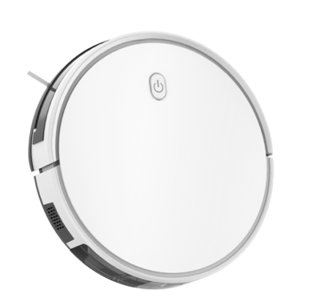
详细参数 |  |  |  |  | 备注
外观 |  | 颜色 | 汉玉白/黑色/灰色
 |  | 主机尺寸（直径*高）mm | 330mm*75mm
 |  | 底壳材料 | 黑色ABS
 |  | 面壳/前撞 | 汉玉白ABS
 |  | 面盖 | 珍珠白带银光粉
 |  | LED显示 | 白色灯
 |  | 按键颜色 | 白灰色硅胶
主要功能 |  | 回充模式 | 自动回充
 |  | 工作模式 | 规划模式、预约模式、沿边模式、重点清扫、拖地模式
 |  | 清扫时间（min） | 120in（2600mAh） | 默认档位800pa
 |  | 回充时间（min） | 30min
 |  | 充电时间（min） | 4-6小时
 |  | 运行噪音（db） | 65db（默认档位800pa）
 |  | 运行温度，湿度范围（℃/%） | 0-40℃ 85/%
 |  | 行走速度（cm/s） | 25
 |  | 跨门槛高度（mm） | 15
 |  | 真空吸力值（pa） | 2700/6000pa | （选配）
 |  | 涂鸦APP
 |  | 吸力可调 | 4挡可调 | 800/1200/2700/6000Pa
 |  | 水箱可调控 | 三挡可调
主要部件 | 集尘盒 | 集尘盒容积（ml） | 无色透明600ml（单尘盒） | 上盖/下盖无色透明
 | 初级滤网 | 材质 | HAPA纸 | 汉玉白网架/尘盒按键汉玉白
 | 二级滤网 | 滤网等级 | semi-HEPA (ASAHI KASEI E01070 )
 | 螺丝 | 锁底壳、保险杆底、滚刷盖、电池盖、尘盒、边刷牙箱螺丝 | 黑色镀锌48H盐雾实验
 | 滚刷盖 | 采用黑色 | 灰黑
 | 主刷植毛 | 直毛老款 | 直毛老款
 | 抹布 | 数量 | 2pcs
 |  | 尺寸（长*宽*高）mm | 295mm*100.5mm*4mm
 | 水箱 | 水箱容量（ml） | 350mm | 透明蓝
 | 轮胎 | 新边轮胎纹 | 新胎纹
 | 边刷 | 边刷毛长度（mm） | 70
 | wifi模块 | wifi模块 | 涂鸦WiFi模块
 | 充电座 | 电压/电流 | 19.0V/0.6A
 | 电池 | 电池类型 | 锂离子电池
 |  | 电池容量（mAh） | 赣锋 2600mAh 14.4V
 | 适配器 | 输入参数 | AC 100～240V，50/60Hz，0.6A
 |  | 输出参数 | 19.0V/0.6A
 | 边刷马达 | 边刷马达 | 2pcs DC/12V碳刷电机
 | 主刷马达 | 主刷马达 | 1pcs DC/12V碳刷电机
 | 边轮马达 | 驱动轮马达 | 2pcs DC/12V碳刷电机
 | 风机马达 | 风机马达 | 1pcs DC/14.4V无刷电机
 | 地检组件 | 防跌落检测 | 4组红外防跌落≥10cm
 | 规划模块 | 陀螺仪传感器 | 爱普生
 | 机器感应 | 防撞机械传感器 | 2pcs光电开关
 | 红外防撞 | 防撞电子传感器 | 7sets红外传感器
 | 红外接收 | 红外接收传感器 | 6sets红外接收传感器
包装 | 包装材料 | 客户提供
认证 | 3C认证 | （3C）
 | RoHS | RoHS

